（写真画像の貼付方法）
デジタルカメラで撮った写真の貼り付けがうまくいかない場合は、以下の要領で貼り付けて下さい。
１．
画像（写真）をクリップボードにコピーする。
（下の例は、Internet Explorerで表示させた画像をコピーする方法です。）

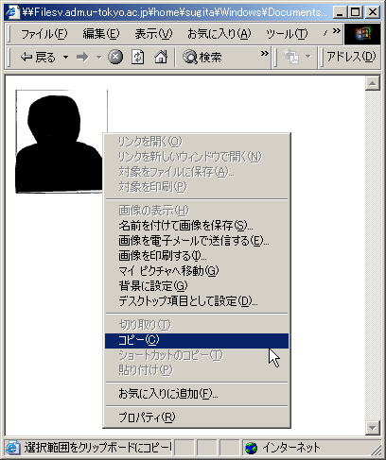

２．
マウスで様式No.1の写真貼付欄を選択し、右クリックのメニューで【形式を選択して貼り付け】を
選択して下さい。

右クリック

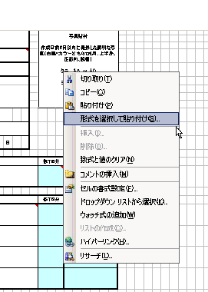

３．
【形式を選択して貼り付け】ダイアログの「貼り付ける形式(A)」で、ビットマップを選択し、ＯＫボタン
をクリックして下さい。

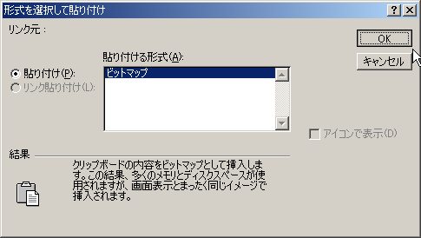

４．
以上の操作により様式No.1に写真が挿入されます。適宜、縮尺や位置を調整して下さい。

